gather
封装 | 描述 | 型号数值 | COMP_TOL | 数量 | 采购数量 | 位号
PowerPAK SO-8 | mos管 | FDWS86068-F085 | Si4004DY | 2 | 10 | Q14, Q16
PowerPAK SO-8 | mos管 | CSD19537Q3 | Si4004DY | 2 | 10 | Q13, Q17
PowerPAK SO-8 | mos管 | Si7149DP | Si4004DY | 1 | 5 | Q15
PowerPAK SO-8 | mos管 | SI7489DP | Si4004DY | 1 | 5 | Q18
to252 | mos管 | ST12N10D | MOSFET-N | 1 | 5 | Q9
TO-252-3S | mos管 | NCE4060K | NCE4060K | 3 | 15 | Q1, Q2, Q3
SOT23-3 | mos管 | SI2301CDS |  | 1 | 5 | Q1
OLED_0_63 | oled屏幕 | OLED中景园0.63寸128*28，iic |  | 1 | 3 | U10
1206R | Semiconductor Resistor | 10mR | Res Semi | 1 | 5 | R45
0805R | 保险丝 | 2A可恢复保险丝 | RES1 | 1 | 5 | R60
F0805 | 保险丝 | 1000mA/6V可恢复保险丝 | FUSE2 | 1 | 5 | FU2
6*8 | 电感 | 10uH/2Ag工字电感6*8mm | Inductor | 1 | 5 | L2
SR410361 | 电感 | SR410561K共阳极4位数码管 | SR410561K | 1 | 5 | DS1
SRP1270-2R2M | 电感 | 74437358082 | INDUCTOR | 1 | 5 | L5
SRP1270-2R2M | 电感 | SRP1770TA-6R8M | INDUCTOR | 1 | 5 | L3
XAL7070 | 电感 | XAL7070-332MEB | INDUCTOR | 1 | 5 | L1
R0805 | 电感 | 10nH/500ma |  | 3 | 15 | L1;L2;L4
5mm脚间距 | 电容 | 0.047F/250V直插膜电容 | Cap | 1 | 5 | C17
5mm脚间距 | 电容 | 1nF/100V直插膜电容 | Cap | 1 | 5 | C16
0603R | 电阻 | 1.27K/1% | Res3 | 2 | 10 | R43, R50
0603R | 电阻 | 1.62K/1% | Res3 | 2 | 10 | R38, R42
0603R | 电阻 | 14.7/1% | Res3 | 1 | 5 | R46
0603R | 电阻 | 18K/1% | Res3 | 2 | 10 | R44, R51
0603R | 电阻 | 2.2 | Res Semi | 2 | 10 | R21, R37
0603R | 电阻 | 2.32K/1% | Res3 | 1 | 5 | R48
0603R | 电阻 | 2.94K/1% | Res Semi | 1 | 5 | R27
0603R | 电阻 | 28/1% | Res3 | 1 | 5 | R52
0603R | 电阻 | 28K | Res Semi | 1 | 5 | R47
0603R | 电阻 | 3.16K/1% | Res3 | 1 | 5 | R41
0603R | 电阻 | 3.32K/1% | Res Semi | 1 | 5 | R56
0603R | 电阻 | 44.2K/1% | Res Semi | 1 | 5 | R28
0603R | 电阻 | 46.4K/1% | Res Semi | 1 | 5 | R53
0603R | 电阻 | 8.06K/1% | Res Semi | 2 | 10 | R34, R54
0805R | 电阻 | 121K/1% | Res Semi | 2 | 10 | R20, R36
0805R | 电阻 | 22R | 1K | 3 | 15 | R1, R5, R10
0805R | 电阻 | 470 | RES1 | 1 | 5 | R23
0805R | 电阻 | 47K | RES1, Res3 | 2 | 10 | R16, R26
R0402 | 电阻 | 1.6K/1% |  | 1 | 5 | R3
R0402 | 电阻 | 330 |  | 1 | 5 | R9
R0402 | 电阻 | 100K |  | 1 | 5 | R12
R0402 | 电阻 | 180 |  | 3 | 15 | R13;R14;R15
R0402 | 电阻 | 20 |  | 3 | 15 | R16;R17;R18
R0402 | 电阻 | 2M |  | 1 | 5 | R21
SMA | 二极管 | FR104 | Diode_2 | 1 | 5 | D8
SMA | 二极管 | 1N4004 | Diode_2 | 3 | 15 | D1, D4, D5
sod323 | 二极管 | 1N4148 | Diode | 2 | 10 | D2, D3
TO228P970-3N | 二极管 | SBRD10200TR | Diode_2 | 1 | 5 | D6
SOD523 | 二极管 | 1N4148 |  | 2 | 10 | D3;D4
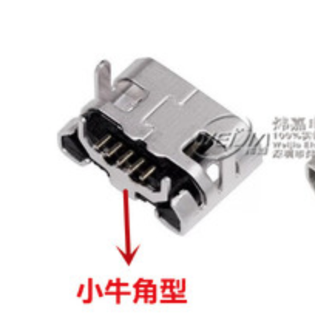
LED-3 | 发光二极管 | 红 | L-7113SRD-D | 1 | 5 | DL1
LED-3 | 发光二极管 | 黄 | L-7113SRD-D | 2 | 10 | DL3, DL4
LED-3 | 发光二极管 | 绿 | L-7113SRD-D | 1 | 5 | DL2
BUTTON_SMT_6*6 | 接插件 | 6*6mm4脚贴片按键 | SW-PB | 4 | 20 | S1, S2, S3, S4
CH3.96-2P | 接插件 | OUT-B | CON2 | 6 | 30 | J6, J13,J7,'J1,J8, J11
SIP-10L | 接插件 | 2.54mm*10p直插插座 | Header 10 | 1 | 5 | P5
SIP-2L | 接插件 | 2.54mm*2p直插插座 | SIP2-2.54 | 1 | 5 | J10
SIP-4L | 接插件 | 2.54mm*4p直插插座 | SIP4-2.54 | 4 | 20 | J2, J3, J5,J4
USB-A | 接插件 | usb母座 | Header 5 | 1 | 5 | USB1
MICROUSB-5P | 接插件 | MICROUSB |  | 1 | 5 | U2
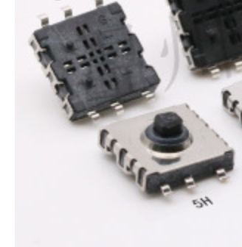
YST-1504B | 接插件 | 5向开关按键贴片 |  | 1 | 3 | S1
PJ3027F-D | 接插件， | PJ3027F-D,EARPHONE3.5mm耳机插座5脚贴片 |  | 1 | 3 | J2
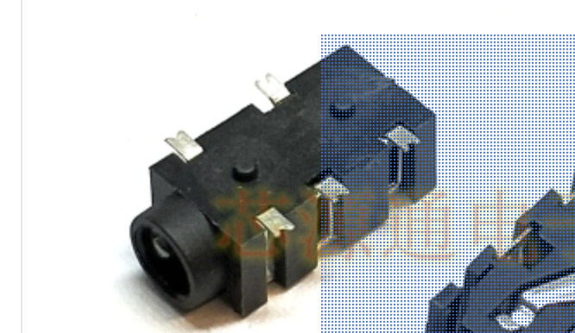
8P4R_0603 | 排阻 | 8引脚100R 0603排阻 | 8P4R 0603 | 2 | 10 | RN1, RN2
SOT-23_B | 三极管 | S8550 | PNP | 4 | 20 | Q4, Q5, Q6, Q7
1210C | 陶瓷电容 | 10uF/35V | 0.01UF | 1 | 5 | C9
1210C | 陶瓷电容 | GRM32ER71A476KE15L | 0.01UF | 7 | 35 | C22, C32, C33, C34, C41, C42, C43
1210C | 陶瓷电容 | GRM32ER72A225KA35L | 0.01UF | 6 | 30 | C10, C11, C14, C20, C29, C31
0603C | 陶瓷电容 | 18nF/16V | 0.01UF | 3 | 15 | C15, C45, C51
0603C | 陶瓷电容 | 1pF/16V | 0.01UF | 2 | 10 | C37, C52
0603C | 陶瓷电容 | 5.1pF/100V | 0.01UF | 1 | 5 | C40 | 2
0603C | 陶瓷电容 | 560pF/16V | 0.01UF | 1 | 5 | C53
0603C | 陶瓷电容 | 6.8pF/100V | 0.01UF | 1 | 5 | C30
0603C | 陶瓷电容 | 680pF/16V | 0.01UF | 1 | 5 | C44
0603C | 陶瓷电容 | 820pF/25V | 0.01UF | 1 | 5 | C19
0603C | 陶瓷电容 | C1608X7S2A104K080AB | 0.01UF | 2 | 10 | C21, C39
0603C | 陶瓷电容 | EMK107BB7225MA-T | 0.01UF | 2 | 10 | C35, C50
0805c | 陶瓷电容 | 22pF | CAP | 2 | 10 | C1, C2
C0402 | 陶瓷电容 | 20pF/10V |  | 2 | 10 | C14;C15
C0402 | 陶瓷电容 | 33pF/10V |  | 2 | 10 | C20;C21
C0402 | 陶瓷电容 | 4.7uF/10V |  | 1 | 5 | C39
KEY_3X4 | 乌龟按键 | 乌龟按键3*4mm |  | 3 | 15 | SW1;SW2;SW3
5032 | 无源晶振 | 8MHz | XTAL | 1 | 5 | Y1
CRY5032 | 无源晶振 | 8MHZ |  | 1 | 5 | Y1
CRY5032 | 无源晶振 | 12.88MHZ |  | 1 | 5 | Y2
msop8 | 芯片 | LM25085 | LM25085 | 1 | 3 | U4
QFN050P600-8N | 芯片 | LM5145 | LM5145 | 2 | 6 | U3, U6
SO-16N | 芯片 | SN74HC595D | SN74HC595D | 1 | 5 | U2
SOT23-5(DBV) | 芯片 | TLV70233DBVR | TLV70230DBVR | 1 | 5 | U5
TQFP-48 | 芯片 | STM32F103C8T6 | STM32F103C8T6 | 1 | 5 | U1
LQFP48 | 芯片 | VS1053b |  | 1 | 5 | U8
so8 | 芯片 | W25Q01JV-DTR |  | 1 | 3 | U9
SOT23-5 | 芯片 | TPS73633 |  | 1 | 5 | U4
SOT23-5 | 芯片 | TPS73618 |  | 1 | 5 | U5
SOT23-6 | 芯片 | TP4057 |  | 1 | 5 | U3
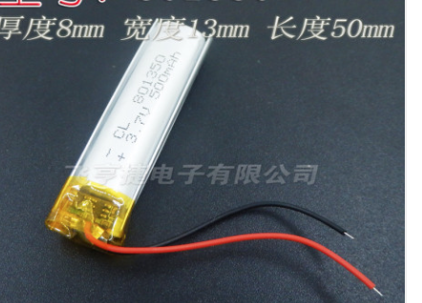
电池 |  | 801350，3.7v500mah |  |  | 3

